상품제안서
레스쁘리 디퓨저 로즈팝 미니로즈 120ml | 상품코드: S13206

 |  |  |  |  |  |  | 02-713-8555 | www.synergygift.co.kr
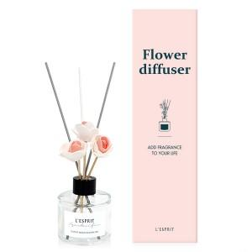 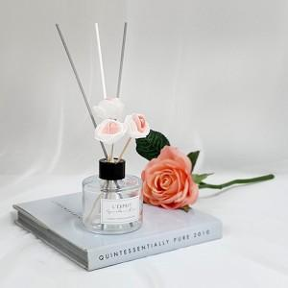 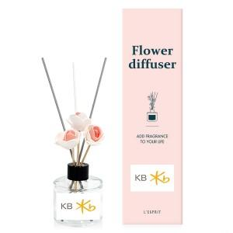

【상세/제작정보】

【인쇄/포장옵션】 | 스티커 / 포장지포장

【공급단가】 | 수량 | 100~ | 300~ | 500~ | 1,000~ | 2,000~
*VAT별도 | 단가 | 7,490원 | 7,210원 | 6,930원 | 6,660원 | 6,490원

【상품 URL】 | https://www.synergygift.co.kr:443/src/goods_detail.php?gdno=16040

